graf G1
REPUBLIKA HRVATSKA
GRAD ZAGREB

GRADSKI URED ZA GOSPODARSTVO,
EKOLOŠKU ODRŽIVOST I STRATEGIJSKO PLANIRANJE

Odjel za statističke i analitičke poslove

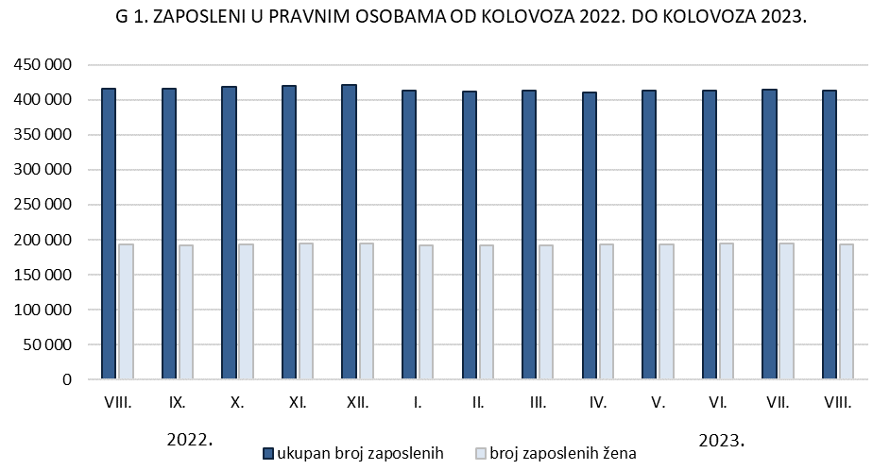

graf G2.
REPUBLIKA HRVATSKA
GRAD ZAGREB

GRADSKI URED ZA GOSPODARSTVO,
EKOLOŠKU ODRŽIVOST I STRATEGIJSKO PLANIRANJE

Odjel za statističke i analitičke poslove

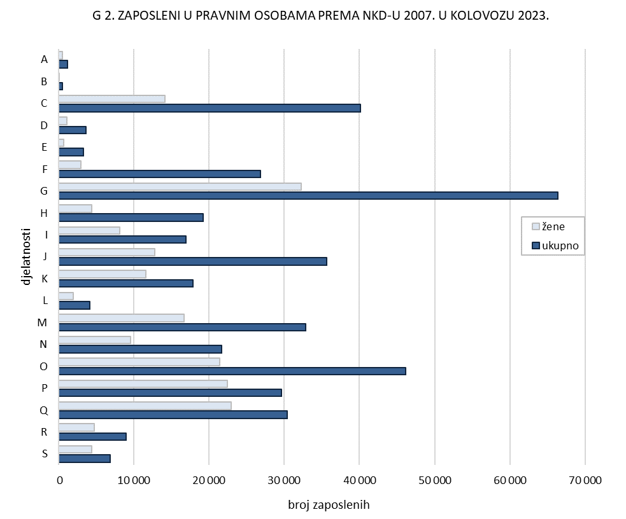

graf G3.
REPUBLIKA HRVATSKA
GRAD ZAGREB

GRADSKI URED ZA GOSPODARSTVO,
EKOLOŠKU ODRŽIVOST I STRATEGIJSKO PLANIRANJE

Odjel za statističke i analitičke poslove

